Graphiques
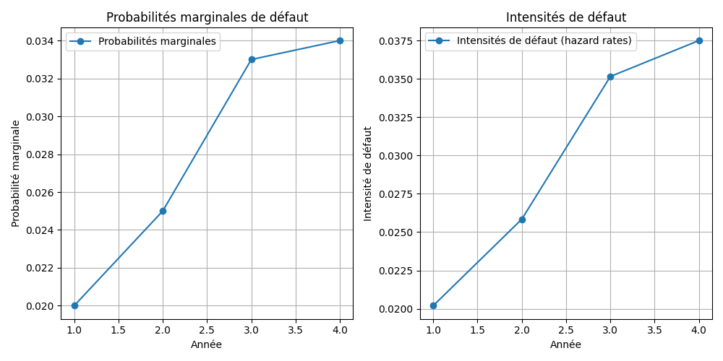
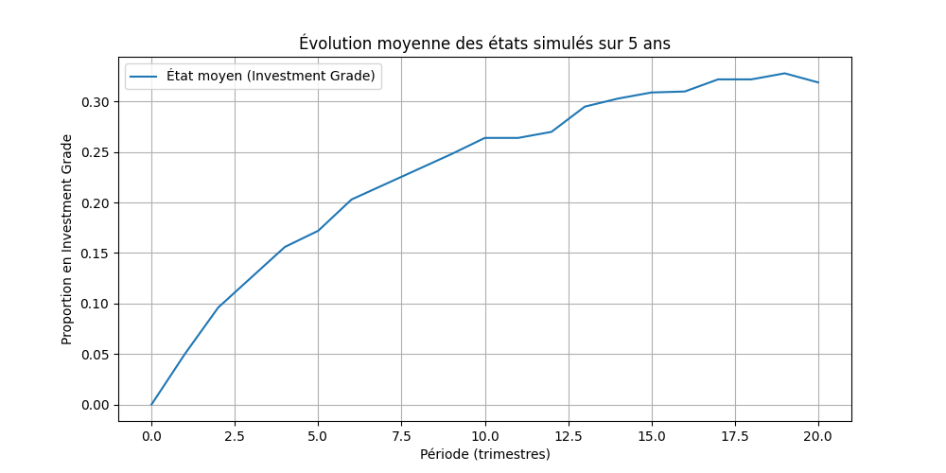
Évolution des probabilités marginales et intensités de défaut sur 4 années. | Évolution moyenne des entreprises restant en Investment Grade au fil des 20 trimestres.

